상품제안서
몽크로스 스위스 마에스트로 | 상품코드: S03975

 |  |  |  |  |  |  | 02-713-8555 | www.synergygift.co.kr
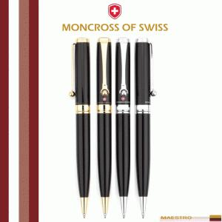 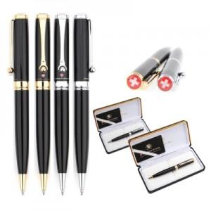 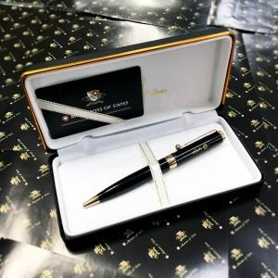

【상세/제작정보】 | 트위스트 타입의 부드러운 필기감을 자부하는 몽크로스 스위스의 마에스트로 제품입니다. 볼펜 안에는 오리지널 독일산 리필이 들어있어 고급리필의 퀄리티를 느끼실 수 있습니다. 블랙바디와 메탈의 조화가 고급스러움을 더합니다

【인쇄/포장옵션】 | 레이저 / 포장지포장

【공급단가】 | 수량 | 30~ | 50~ | 100~ | 500~ | 1,000~
*VAT별도 | 단가 | 22,950원 | 22,100원 | 21,250원 | 20,400원 | 19,890원

【상품 URL】 | https://www.synergygift.co.kr:443/src/goods_detail.php?gdno=14037

